Hyperlink
YÊU CẦU THỰC HÀNH
Hyperlink - Siêu liên kết
1. Trong trang tính Hyperlink
1. 1. Tại ô A3, chèn siêu liên kết đến ô A1 trong trang tính Sparkline_1
Gợi ý: Sử dụng Insert >> Hyperlink >> Chọn Place in this document -> Chọn trang tính Sparrkline_1 và nhập địa chỉ A1 vào mục Type the cell reference
1.2. Tại ô A4, chèn siêu liên kết đến ô H5 trong trang tính Sparkline_2
2. Trong trang tính Sparkline_1, tạo siêu liên kết cho hình có nội dung "Chuyển sang thực hành Sparkline 2", sao cho khi người dùng chọn vào hình này sẽ tự động chuyển đến ô A1 của trang tính Sparkline_2.
3. Tạo hyperlink cho ô A5, sao cho khi chọn vào ô này sẽ chuyển đến trang web www.microsoft.com
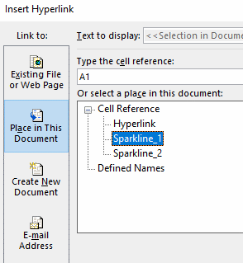
NỘI DUNG THỰC HÀNH

1. Thực hành Sparkline bài 1
2. Thực hành Sparkline bài 2
3. Link SV tham khảo thêm

Sparkline_1
YÊU CẦU THỰC HÀNH
Sparkline - Chèn và định dạng
1. Tại cột I, tạo Sparkline thể hiện xu hướng doanh thu của mỗi mặt hàng như mẫu:
- Style Accent 1, darker 50%
- Marker: xanh nhạt giống mẫu
- High point: đỏ
- Low point: vàng
- Weight line: 3 pt
2. Tại dòng 6, tạo Sparkline so sánh doanh thu của các mặt hàng theo từng tháng như mẫu:
- Style Accent 4, darker 50%
- High point: Gold, Accent 4
- Low point: Gold, Accent 4
Tên hàng | Tháng 1 | Tháng 2 | Tháng 3 | Tháng 4 | Tháng 5 | Tháng 6 | Sparkline mẫu | Sparkline bạn làm
Coca Cola | 523,640 | 680,732 | 576,004 | 801,204 | 750,964 | 806,661
Fanta | 489,560 | 562,994 | 647,443 | 744,559 | 856,243 | 984,680
7 Up | 647,443 | 562,994 | 489,560 | 744,559 | 856,243 | 984,680
Chuyển sang thực hành Sparkline bài 2
Sparkline mẫu
Sparkline bạn làm

Sparkline_2
YÊU CẦU THỰC HÀNH
Sparkline - Chèn và định dạng
1. Chỉnh lại Sparkline tại cột H sao cho, Sparkline hiển thị đủ xu hướng của 6 tháng bán hàng (sparkline đang chỉ hiện thị của 5 tháng)
Gợi ý: Sử dụng Edit Data và chọn lại vùng dữ liệu đủ 6 tháng.
2. Xóa Sparkline của dòng 5 mà không làm mất dữ liệu và định dạng của dòng 5
Gợi ý: Sử dụng Edit Data và chọn lại vùng dữ liệu đủ 6 tháng
Tên hàng | Tháng 1 | Tháng 2 | Tháng 3 | Tháng 4 | Tháng 5 | Tháng 6 | Xu hướng doanh thu 6 tháng
Coca Cola | 523,640 | 680,732 | 576,004 | 801,204 | 750,964 | 806,661
Fanta | 489,560 | 562,994 | 647,443 | 744,559 | 856,243 | 984,680
7 Up | 647,443 | 562,994 | 489,560 | 744,559 | 856,243 | 984,680
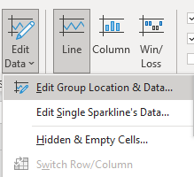
Sparkline mẫu |  |  |  |  |  |  |  | 